Лист1
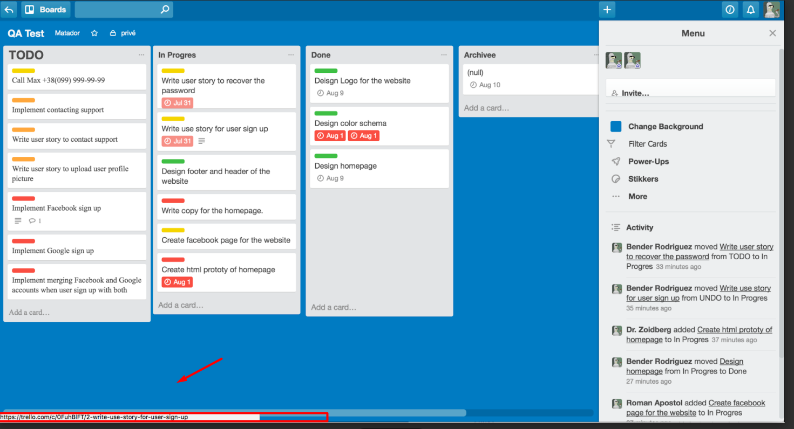
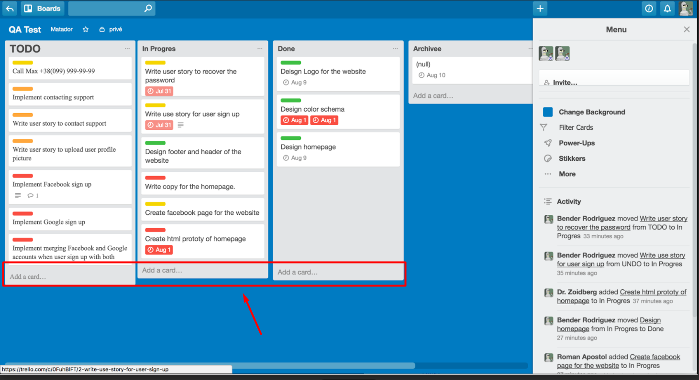
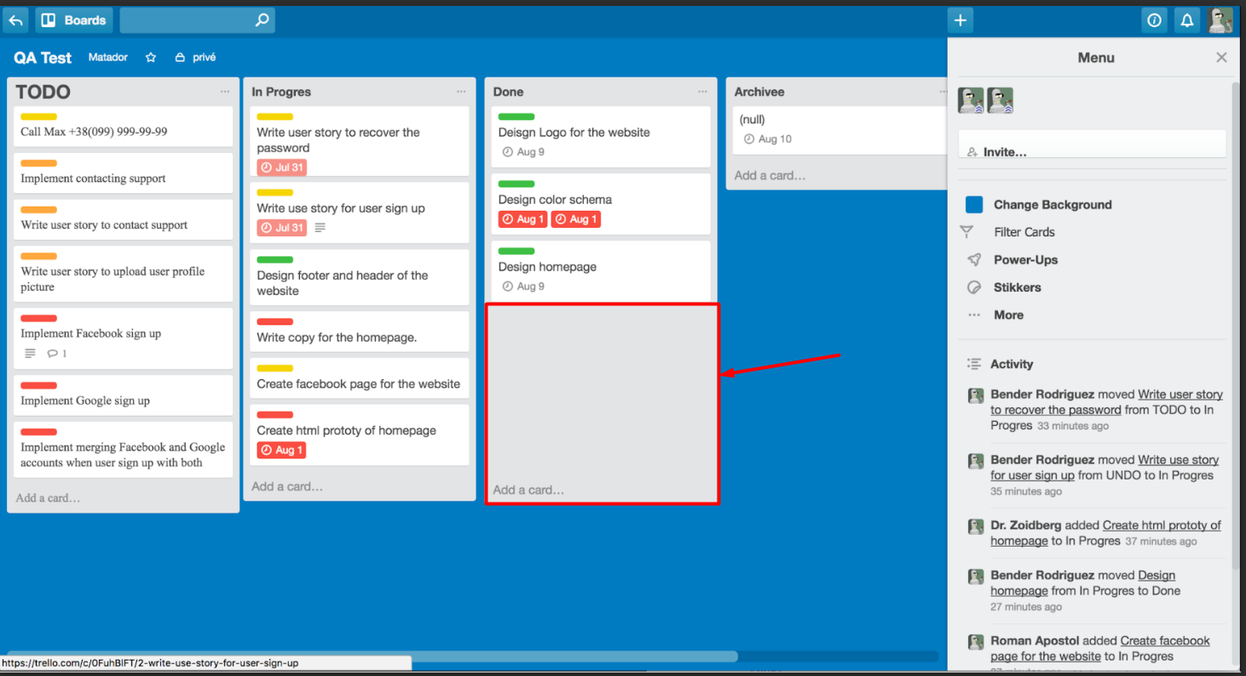
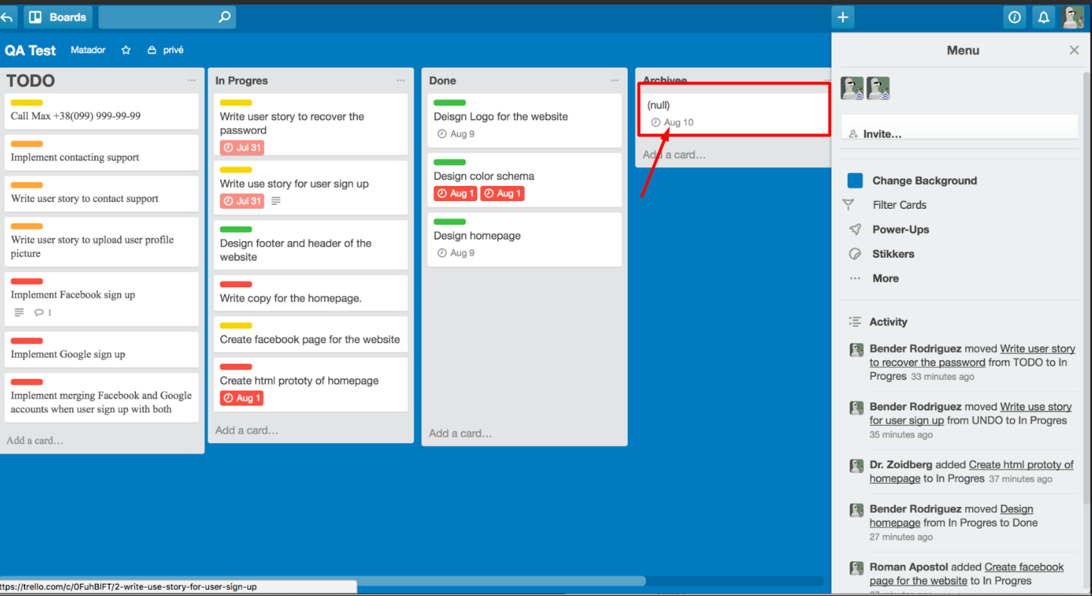
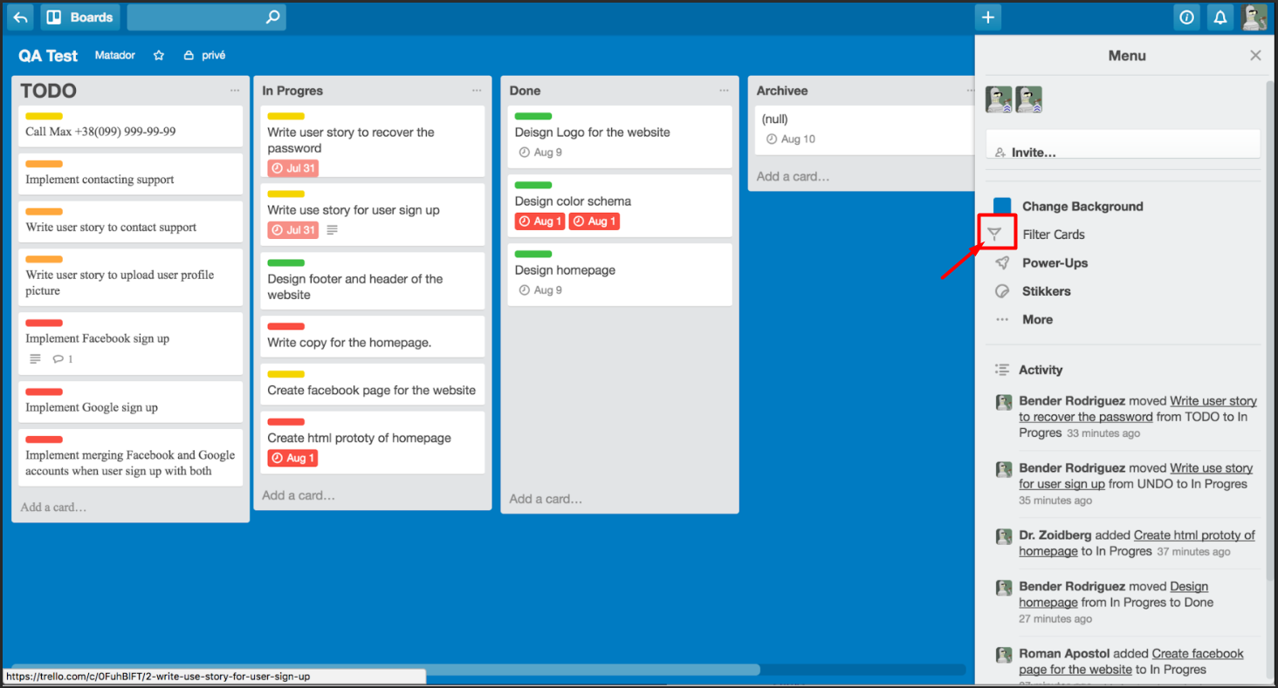
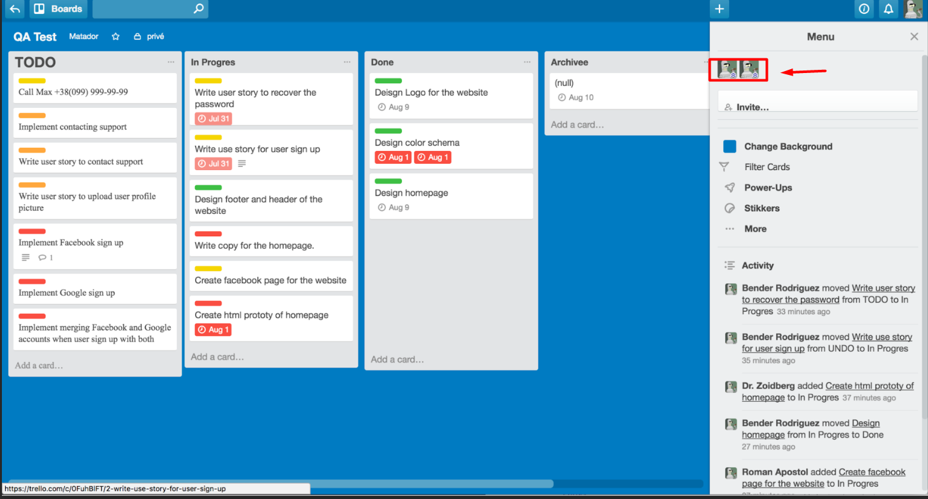
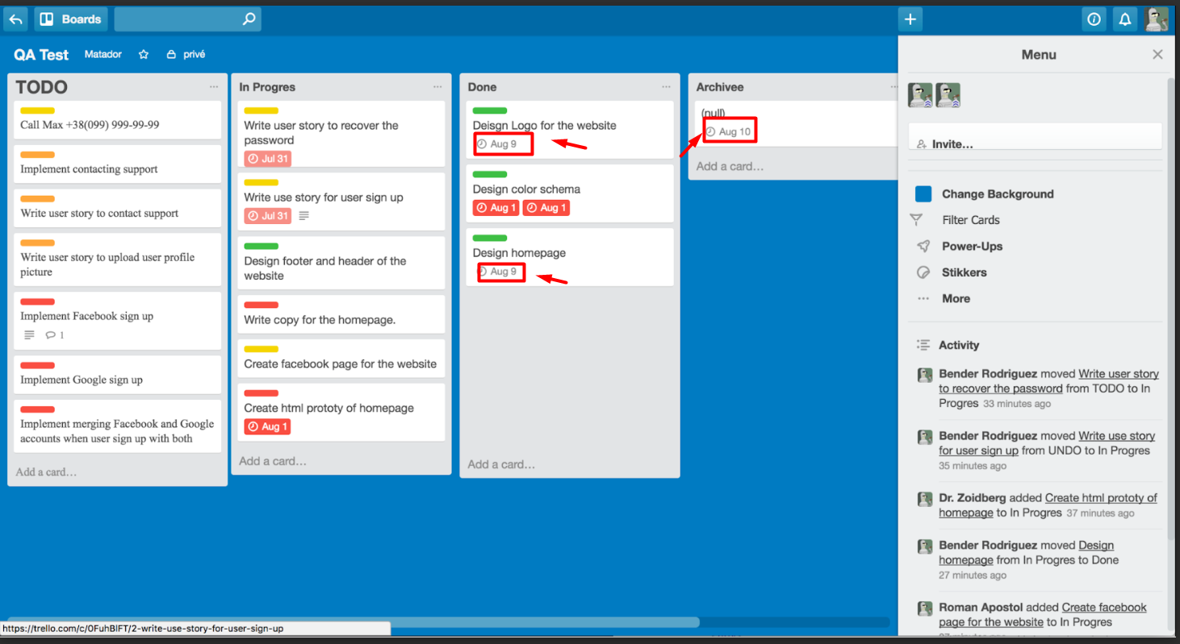
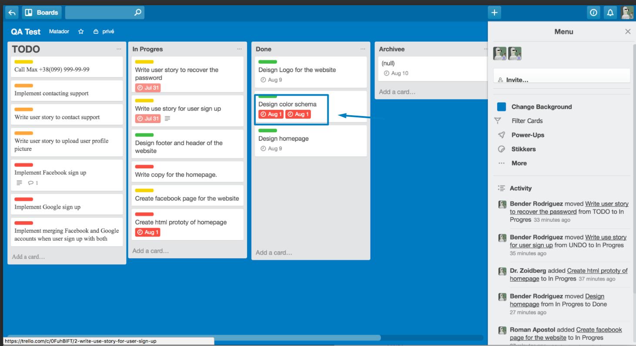
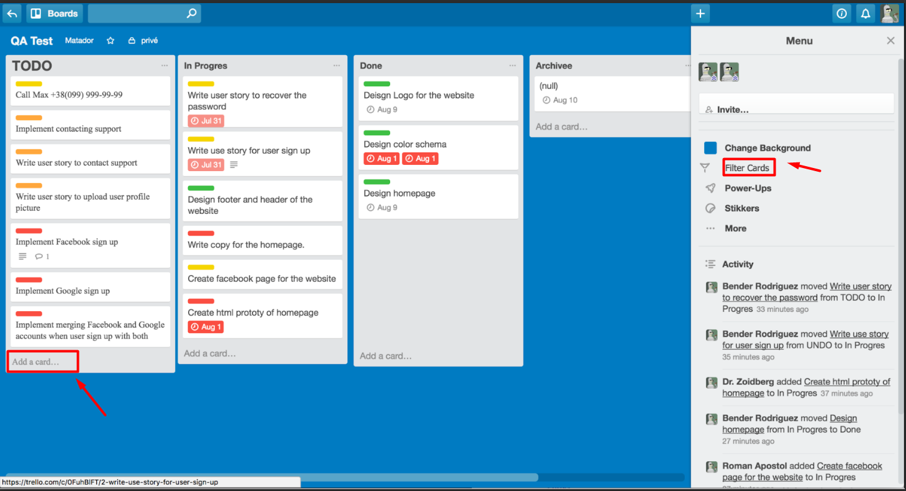
Баг репорт | 1 | 2 | 3 | 4 | 5 | 6 | 7 | 8 | 9
Назва | Адресна строка браузера відображається внизу сторінки | Стовбці мають різний розмір форми на головній сторінці | Стовбець має занадто багато вільного місця | Відображається два терміни виконання роботи в стовпчику, замість одного | Не відображається корьори терміни виконання роботи в стовпчиках | Відображаться інший шрифт ,які відрізняються від основних | Відображається пусте поле у стовбці "Archivee" | Інока не відсортована по відношенню до інших віконок | Відображаються два однакових профіля користувача у меню

